様式２ お客様シート
 | （様式２）
お客様シート

マーケット
国内
の
都市
で
どこで？
海外
地方

ターゲット
日本人
の
居住者
の
男性
が
社用
で
誰が？ 購買者
外国人
旅行者
女性
私用

エンドユーザー
男性
自分
自用品
誰に？ 使用者
の
の
として
女性
他人
贈答品

アイテム
買う
商品（もの・企画品）
何を？
どうする？
交換（貸借）
情報（こと・売り方）
を提供する
貰う
技術（ひと・教育）

様式３ コンセプトシート
 |  |  |  |  |  | （様式３）
コンセプトシート
◆商品コンセプト |  | ◆基本構想
◆商品のコンセプトを、分かりやすく簡潔な言葉で表現しましょう
◆「ターゲット・利用シーン」、「得られる便益」、「その理由」から発想してみましょう
 |  | （顧客ターゲット） |  | （利用シーン）
◆性別、年代、人間関係（身内、社会）、ライフスタイル等の観点から具体的なイメージを明確に記載しましょう
◆「どのような場面で、どんな目的で、どのように使うのか」、利用しているシーンが具体的にイメージできるように記載しましょう

◆商品イメージ
◆イラストや商品がイメージできる説明文等を記載しましょう
 |  | （商品アイデア） |  | （メリット、既存商品との違い）
◆具体的な商品の内容や特徴を分かりやすく記載しましょう
◆アイデアの元となったシーズやニーズと商品アイデアとの関係性（ストーリー）についても言語化しておきましょう
◆機能的なメリットと情緒的なメリットの両方を記載しましょう。お客様の立場で表現されていることが重要です
◆既存商品や競合商品との差別化のポイントも整理しましょう

◆ターゲットとする販路を明確化します。顧客ターゲットとの接点をイメージしましょう
◆「商品をどう見せるか」、売場のイメージや商品の見せ方も具体的にイメージしましょう
◆目標価格も検討しましょう
 |  |  |  | （売り方）

◆狙い（目的） | ◆企画背景 |  | ◆見通し（目標） |  | ◆課題
◆本商品を開発することによって何を目指しているのかを明確化しておきましょう
◆自社、消費者、社会といった観点で整理しましょう
◆本企画が生まれた経緯や、裏付けとなる市場環境、トレンド情報、調査結果等のバックデータを整理しておきましょう
◆どのくらいの売上（販売数量×目標価格）を目指すのかをイメージしておきましょう
◆大まかな開発スケジュールや発売時期等も想定しましょう
◆商品開発において課題となるポイントも整理しておきましょう

様式４－１ 商品シートNo.1（非食品用）
※非食品用（産業材を除く)
 |  |  |  |  |  |  |  |  |  | （様式４－１）
 | 商品シート№1 |  |  |  |  |  | 20●●年 月 日 時点

企業情報

 | ﾌﾘｶﾞﾅ
 | 社名
 | ﾌﾘｶﾞﾅ | 〒
 | 住所
 | 電話 |  |  |  | ＦＡＸ
 | Ｅ－Ｍａｉｌ |  |  |  | ＨＰ
 | ﾌﾘｶﾞﾅ |  |  |  | ﾌﾘｶﾞﾅ
 | 代表者名 | （役職・氏名） |  |  | 担当者名 | （役職・氏名）
 | 資本金 | 万円 |  | 年商 | 万円 |  | 従業員数
 | 設立 | 西暦 年 月 日 |  |  | 事業内容 | （業種）
 | 損益計算表（直近3期分） |  | 第 期 （ ～ ） |  | 第 期 （ ～ ） |  | 第 期 （ ～ ）
 |  | 売上高 | 万円 |  | 万円 |  | 万円
 |  | 経常利益 | 万円 |  | 万円 |  | 万円

 | 消費者対応 |  | 検査システム | □自社内 □専門機関委託 |  |  | 対応マニュアル | □あり | □なし
 | その他品質管理・対策 |  | 対策システム | □自社管理 □専門機関委託 |  |  | ＰＬ保険加入 | □あり | □なし
 | 主な対策内容

 | 製造工程についてのアピールポイント

個別商品情報

 | ﾌﾘｶﾞﾅ |  |  |  |  | JANコード |  | 商品ｶﾃｺﾞﾘｰ
 | 商品名
 | 希望小売 価格 | 円（税込） |  | 標準卸 価格 | 円（税込） |  | 掛け率 | ％
 | 素材 |  |  | 原産地 （原材料） |  |  | 生産地 （最終産地）
 | ｻｲｽﾞ |  |  |  |  | ｶﾗｰ
 | ﾛｯﾄ | 出荷最小 単位 |  |  | 出荷最大 単位 |  |  | 納期 | 日
 | ﾀｰｹﾞｯﾄ(年齢・性別等） |  |  |  |  |  | ①商品画像 当該様式への商品画像の添付が 難しい場合は、別紙にて添付願います。 その際、別紙に①と記載下さい。
 | 商品特性 ｺﾝｾﾌﾟﾄ （100字程度）

 | 展開 実績 | 場所 |  |  | 期間 |  |  | 売上実績
 |  | 店舗・通販 Ｗｅｂ・他 |  |  | 年 月 日 ～ 年 月 日 （ 日間) |  |  | 円（税込）
 |  | 店舗・通販 Ｗｅｂ・他 |  |  | 年 月 日 ～ 年 月 日 （ 日間) |  |  | 円（税込）
 |  | 店舗・通販 Ｗｅｂ・他 |  |  | 年 月 日 ～ 年 月 日 （ 日間) |  |  | 円（税込）

 |  | 婦人服
 |  | 婦人雑貨
 |  | 紳士服
 |  | 紳士雑貨
 |  | 子供服
 |  | 子供雑貨
 |  | リビング
 |  | テーブルウェア
 |  | 美・呉・宝
 |  | ホビー
 |  | その他

様式４－２ 商品シートNo.2（非食品用）
※非食品用（産業材を除く)
 |  |  |  |  |  |  | （様式４－２）
 | 商品シート№2 |  |  |  | 20●●年 月 日 時点
商品情報
＊企業全体の取り組み、商品ラインアップ等を記載

 | ﾌﾘｶﾞﾅ
 | ﾌﾞﾗﾝﾄﾞ・ ｼｮｯﾌﾟ名
 | ﾀｰｹﾞｯﾄ (年齢・性別・ﾗｲﾌｽﾀｲﾙ等） | ﾘｰﾄﾞﾀｰｹﾞｯﾄ
 |  | ﾘｱﾙﾀｰｹﾞｯﾄ
 | ﾌﾞﾗﾝﾄﾞ ｺﾝｾﾌﾟﾄ

 | 取扱商品群 | ﾌｧｯｼｮﾝ
 |  | ﾋﾞｭｰﾃｨｰ
 |  | ﾘﾋﾞﾝｸﾞ＆ ｲﾝﾃﾘｱ
 |  | ﾎﾋﾞｰ・ その他
 | 基本ｱｲﾃﾑの中心価格帯 | 春夏
 |  | 秋冬
 |  | 通年
 | 展開 実績 | 場所 |  | 期間 |  | 売上実績
 |  | 店舗・通販 Ｗｅｂ・他 |  | 年 月 日 ～ 年 月 日 （ 日間) |  | 円（税込）
 |  | 店舗・通販 Ｗｅｂ・他 |  | 年 月 日 ～ 年 月 日 （ 日間) |  | 円（税込）
 |  | 店舗・通販 Ｗｅｂ・他 |  | 年 月 日 ～ 年 月 日 （ 日間) |  | 円（税込）
代表商品情報
 | ②商品画像 当該様式への商品画像の添付が 難しい場合は、別紙にて添付願います。 その際、別紙に②と記載下さい。 |  | ③商品画像 当該様式への商品画像の添付が 難しい場合は、別紙にて添付願います。 その際、別紙に③と記載下さい。 |  | ④商品画像 当該様式への商品画像の添付が 難しい場合は、別紙にて添付願います。 その際、別紙に④と記載下さい。

 | 商品名 |  | 商品名 |  | 商品名
 | 販売価格 | 円（税込） | 販売価格 | 円（税込） | 販売価格 | 円（税込）
 | 卸し価格 | 円（税込） | 卸し価格 | 円（税込） | 卸し価格 | 円（税込）
 | 素材 |  | 素材 |  | 素材
 | 原産地 |  | 原産地 |  | 原産地
 | 生産地 |  | 生産地 |  | 生産地
 | ｻｲｽﾞ |  | ｻｲｽﾞ |  | ｻｲｽﾞ
 | ｶﾗｰ |  | ｶﾗｰ |  | ｶﾗｰ
 | 最小ﾛｯﾄ |  | 最小ﾛｯﾄ |  | 最小ﾛｯﾄ
 | 最大ﾛｯﾄ |  | 最大ﾛｯﾄ |  | 最大ﾛｯﾄ
 | 納期 |  | 納期 |  | 納期
 | ｶﾃｺﾞﾘｰ |  | ｶﾃｺﾞﾘｰ |  | ｶﾃｺﾞﾘｰ
 | JANコード |  | JANコード |  | JANコード

 |  | 婦人服
 |  | 婦人雑貨
 |  | 紳士服
 |  | 紳士雑貨
 |  | 子供服
 |  | 子供雑貨
 |  | リビング
 |  | テーブルウェア
 |  | 美・呉・宝
 |  | ホビー
 |  | その他

様式８ 仲間シート
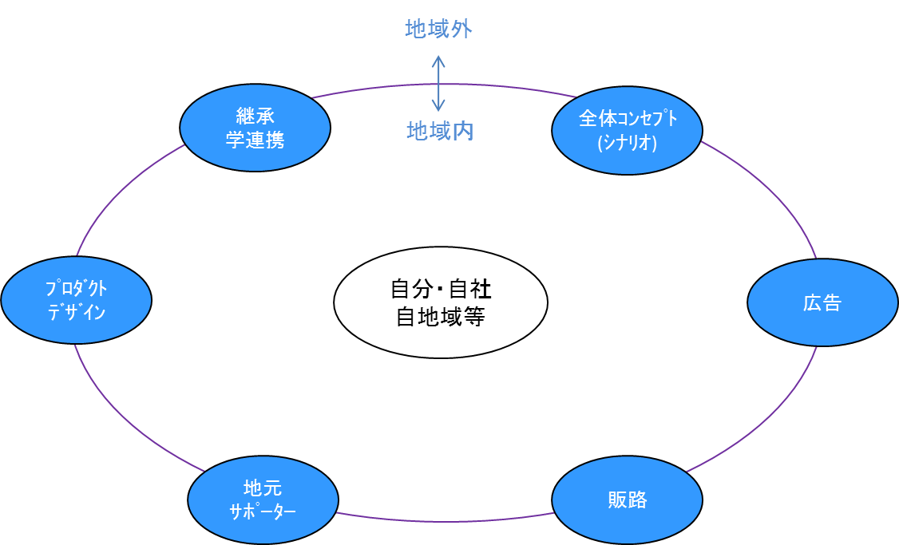
※「必要なチーム・役者」を整理します
 | （様式８）
仲間シート

